Sheet1
Scene No. | 2
Quest Title | 美味的鱼
Quest Log | 完成任务
Map No. | 29
 | 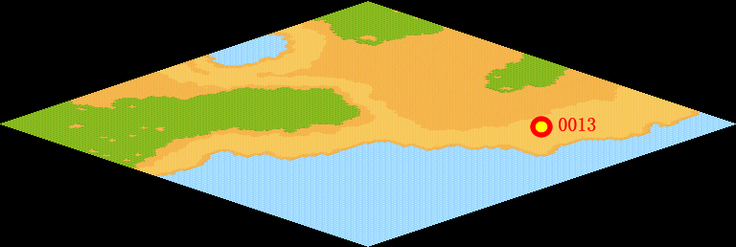
NPC No. | 13
Condition
Dialog | 谢谢，估计你给我的这些味曾鱼马上就会被人要走。
Select | 1：完成，2：取消
Result | 1 :关闭对话框 消除Qlog-0034-000 , 2 : 关闭对话框

NPC No.
Condition
Dialog
Select
Result

ScriptFile | Qlog-0034-002.scr
 | Q0013-0034-002.scr

